Planilha1
V. DICISÃO |  | FORJA | POLIMENTO | MATERIA-PRIMA | PREÇO VENDA
x | Produto P1 | 4H | 2H | 100u | 1900 u.m.
y | Produto P2 | 2H | 3H | 200U | 2100 u.m.

 | Restriçoes
 | 4x + 2y <= 20
 | 2x + 3y <= 10
 | 100x + 200y <= 500
 | x >= 0
 | y >= 0

 | FÇ OBJETIVA
 | MAN C = 1900x + 2100y

V. DICISÃO |  | DESTILACAO AT. | DESSULFURAÇÃO | REFORMING CATAL. | CRAQUEAMENTO | LUCRO TL
x | G. BRUTA | 500 | 700 | 400 | 0 | 7 u.m.
y | G.OLEO | 600 | 500 | 0 | 450 | 5 u.m.

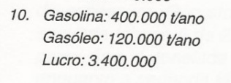
 | Restriçoes
 | x/500.000 + y/600.000 <= 1
 | x/700.000 + y/500.000 <= 1
 | x/400.000 <= 1
 | y/450.000 <= 1
 | x >= 0
 | y >= 0

 | FÇ OBJETIVA
 | MAX T = 7x + 5y
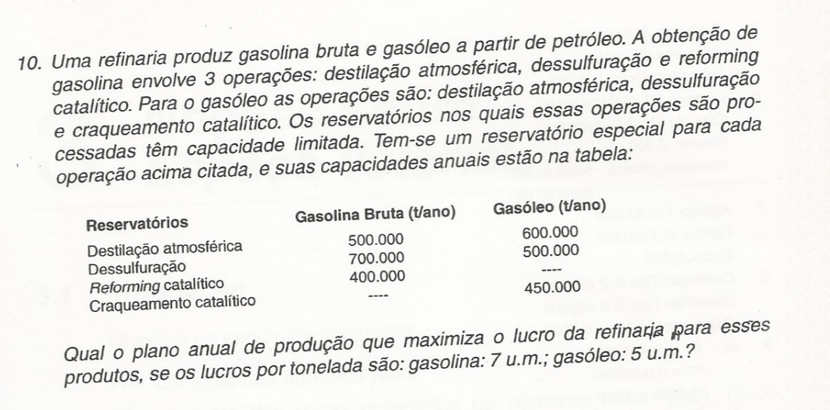

V. DICISÃO |  | PAPEL FINO | PAPEL MEDIO | PAPEL GROSSO | CUSTO DIA
x | FABRICA 1 | 8 TL | 1 TL | 2 TL | 1000
y | FABRICA 2 | 2 TL | 1 TL | 7 TL | 2000

V. DICISÃO |  | CONTRATO TONELADAS
x | PAPEL FINO | 16 TL
y | PAPEL MEDIO | 6 TL
z | PAPEL GROSSO | 28 TL

 | Restriçoes
 | 8x + 2y <= 16
 | 1x + 1y <= 6
 | 2x + 7y = 28
 | x >= 0
 | y >= 0

 | FÇ OBJETIVA
 | MAN C = 1000x + 2000y

